使用方法
試合当日印刷イメージ（A4サイズ横）
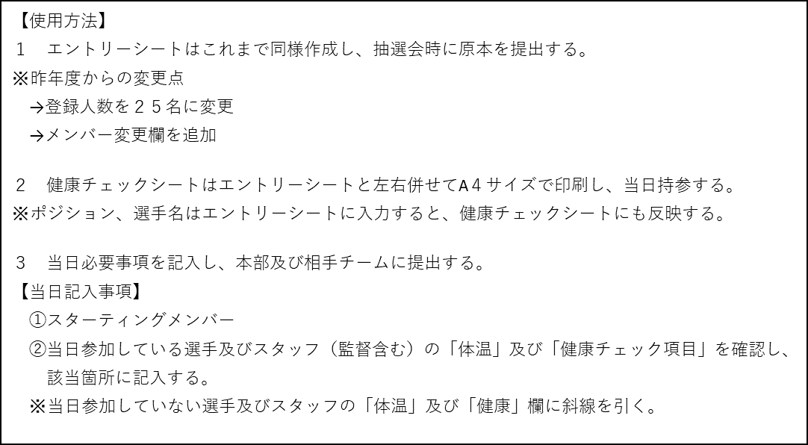

A4左面
A4右面

